Start-1st_CR
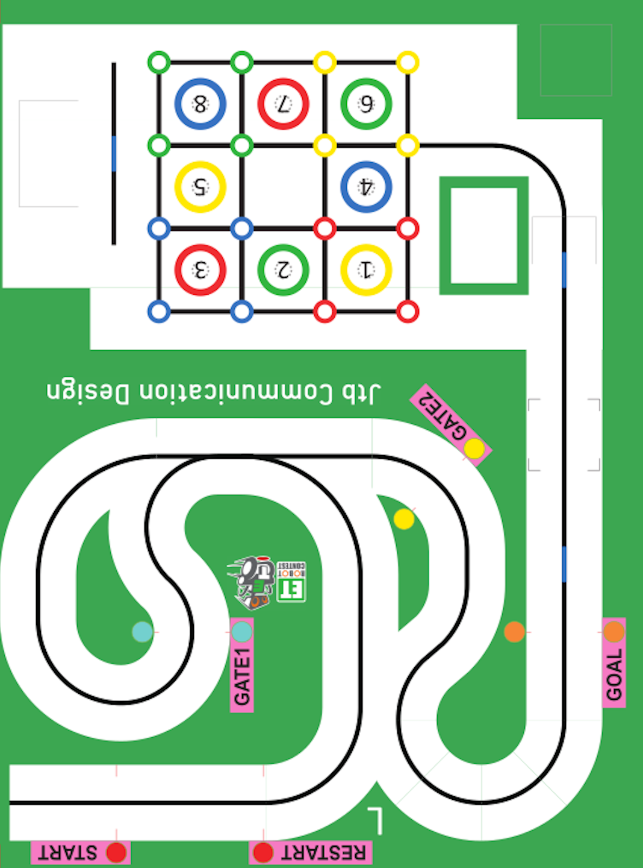

(1580,605)

(1140,605)

(1140,330)

R:440

(480,165)

(0,0)

2ns_st
(1105,1625)

R:475

(1745,1150)

(1105,1150)

(1580,605)

(480,165)

(0,0)

(1140,330)

3rd_cr
(920,1625)

(920,1335)
R:290

(500,890)

R:305

(500,585)

(480,165)

(0,0)

(1140,330)

4th_cn
(1625,1625)

(500,1625)
(920,1335)

740

R:425

R:475

740

(1625,1200)
(2050,1200)

ß

(500,1150)

740
(500,955)

R:370

(500,585)

R:375

(480,165)

(0,0)

(1140,330)

8th_cn
(2210,2935)

(1625,1625)

(500,1625)
(920,1335)

R:475

740

R:350

740

ß

(500,1150)
(1700,1090)

(2050,1090)

(500,955)

740
R:370

R:330

(2075,515)

(500,585)

(1745,515)

(480,165)

(0,0)

9th_cn
(2495,2630)

(2495,2075)

(1625,1625)

(500,1625)

740

R:425

R:475

740

(1625,1200)
(2050,1200)

ß

(500,1150)

740

(2495,885)

R:370

(2120,540)

(500,585)

R:375

(480,165)

(2120,165)

(0,0)

(1140,330)

カメラ画像
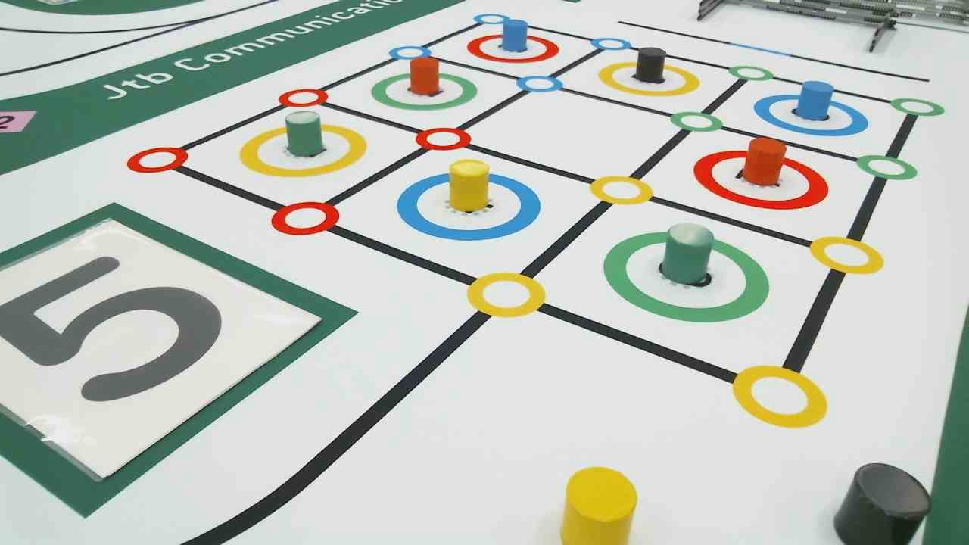

(650,25)

1212,140

(148,286)

(420,420)

(135,628)

補正画像
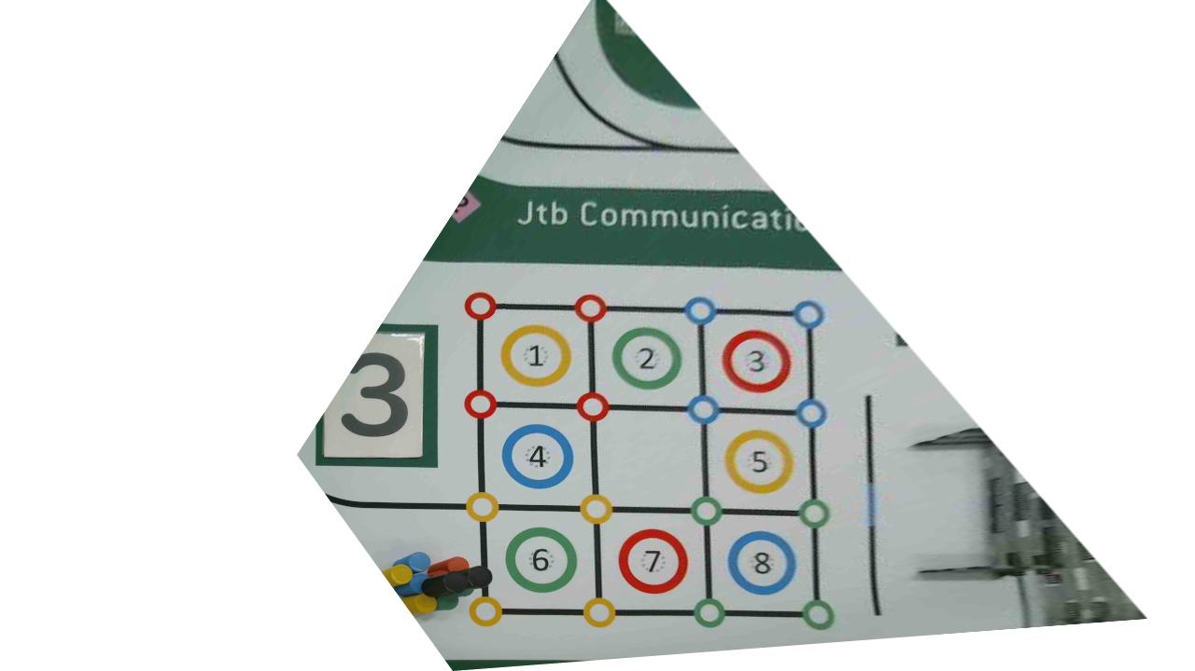

530,285

475,335

450,365

355,480

走行コンセプト①
(1105,1150)

(1580,605)

(1140,605)

角度、y座標補正

R:440

(480,165)

(1140,165

(0,0)

走行コンセプト②
(920,1625)

(1030,1625)

①

R:550
ライン探索
R:290

(920,1335)

y = 1112
(1580,1075)

角度、x座標補正

1335

(1030,1075)

ライン・トレース

(1580,605)

(1140,605)

(1140,330)

R:440

(480,165)

(0,0)

走行コンセプト③
角度、y座標補正

ライン・
トレース

ライン探索

(2495,2630)

(2495,2075)

(1625,1625)

(1030,1625)

角度、y座標補正

(2400,1400)

R:447

(1625,1178)

(2495,885)

(1905,810)

(2120,530)

R:365

(1140,330)

(480,165)

(2120,165)

(0,0)

ブロックビンコ
 |  |  | x | y |  |  | x | y |  | x | y
 |  | 0 | 0 | 1050 | 350 | 0 | 0 | 1050 | 0 | 350 | 1400 | { | 700 | 1750
 |  | 1 | 350 | 1050 | 2 | 1 | 350 | 1050 | 1 | 700 | 1400 | { | 1050 | 1750
 |  | 2 | 700 | 1050 | 175 | 2 | 700 | 1050 | 2 | 1050 | 1400 | { | 1400 | 1750
 |  | 3 | 1050 | 1050 | 1.4142135624 | 3 | 1050 | 1050 | 3 | 1400 | 1400 | { | 1750 | 1750
 |  |  |  |  | 247.48737342 |  |  |  |  |  |  | {
 |  | 4 | 175 | 875 |  | 4 | 175 | 875 | 4 | 525 | 1225 | { | 875 | 1575
 |  | 5 | 525 | 875 |  | 5 | 525 | 875 | 5 | 875 | 1225 | { | 1225 | 1575
 |  | 6 | 875 | 875 |  | 6 | 875 | 875 | 6 | 1225 | 1225 | { | 1575 | 1575 | 1.4142135624
 |  |  |  |  |  |  |  |  |  |  |  | { |  |  | 494.97474683
 |  | 7 | 0 | 700 |  | 7 | 0 | 700 | 7 | 350 | 1050 | { | 700 | 1400 | 247.48737342
 |  | 8 | 350 | 700 |  | 8 | 350 | 700 | 8 | 700 | 1050 | { | 1050 | 1400
 |  | 9 | 700 | 700 |  | 9 | 700 | 700 | 9 | 1050 | 1050 | { | 1400 | 1400
 | y
350 | 1400
700 | 1400
1050 | 1400
1400 | 1400
525 | 1225
875 | 1225
1225 | 1225
350 | 1050
700 | 1050
1050 | 1050
1400 | 1050
525 | 875
1225 | 875
350 | 700
700 | 700
1050 | 700
1400 | 700
525 | 525
875 | 525
1225 | 525
350 | 350
700 | 350
1050 | 350
1400 | 350
 |  | 10 | 1050 | 700 |  | 10 | 1050 | 700 | 10 | 1400 | 1050 | { | 1750 | 1400
 |  |  |  |  |  |  |  |  |  |  |  | {
 |  | 11 | 175 | 525 |  | 11 | 175 | 525 | 11 | 525 | 875 | { | 875 | 1225
 |  | 12 | 875 | 525 |  | 12 | 875 | 525 | 12 | 1225 | 875 | { | 1575 | 1225
 |  |  |  |  |  |  |  |  |  |  |  | {
 |  | 13 | 0 | 350 |  | 13 | 0 | 350 | 13 | 350 | 700 | { | 700 | 1050
 |  | 14 | 350 | 350 |  | 14 | 350 | 350 | 14 | 700 | 700 | { | 1050 | 1050
 |  | 15 | 700 | 350 |  | 15 | 700 | 350 | 15 | 1050 | 700 | { | 1400 | 1050
 |  | 16 | 1050 | 350 |  | 16 | 1050 | 350 | 16 | 1400 | 700 | { | 1750 | 1050
 |  |  |  |  |  |  |  |  |  |  |  | {
 |  | 17 | 175 | 175 |  | 17 | 175 | 175 | 17 | 525 | 525 | { | 875 | 875
 |  | 18 | 525 | 175 |  | 18 | 525 | 175 | 18 | 875 | 525 | { | 1225 | 875
 |  | 19 | 875 | 175 |  | 19 | 875 | 175 | 19 | 1225 | 525 | { | 1575 | 875
 |  |  |  |  |  |  |  |  |  |  |  | {
 |  | 20 | 0 | 0 |  | 20 | 0 | 0 | 20 | 350 | 350 | { | 700 | 700
 |  | 21 | 350 | 0 |  | 21 | 350 | 0 | 21 | 700 | 350 | { | 1050 | 700
 |  | 22 | 700 | 0 |  | 22 | 700 | 0 | 22 | 1050 | 350 | { | 1400 | 700
 |  | 23 | 1050 | 0 |  | 23 | 1050 | 0 | 23 | 1400 | 350 | { | 1750 | 700

{ | 350 | , | 1400 | },
{ | 700 | , | 1400 | },
{ | 1050 | , | 1400 | },
{ | 1400 | , | 1400 | },

{ | 525 | , | 1225 | },
{ | 875 | , | 1225 | },
{ | 1225 | , | 1225 | },

{ | 350 | , | 1050 | },
{ | 700 | , | 1050 | },
{ | 1050 | , | 1050 | },
{ | 1400 | , | 1050 | },

{ | 525 | , | 875 | },
{ | 1225 | , | 875 | },

{ | 350 | , | 700 | },
{ | 700 | , | 700 | },
{ | 1050 | , | 700 | },
{ | 1400 | , | 700 | },

{ | 525 | , | 525 | },
{ | 875 | , | 525 | },
{ | 1225 | , | 525 | },

{ | 350 | , | 350 | },
{ | 700 | , | 350 | },
{ | 1050 | , | 350 | },
{ | 1400 | , | 350 | }

